Hárok1
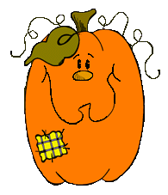 PaedDr. Jana Humeníková
TESTOVAČKA

UŽ TO VIEŠ? OTESTUJ SA:

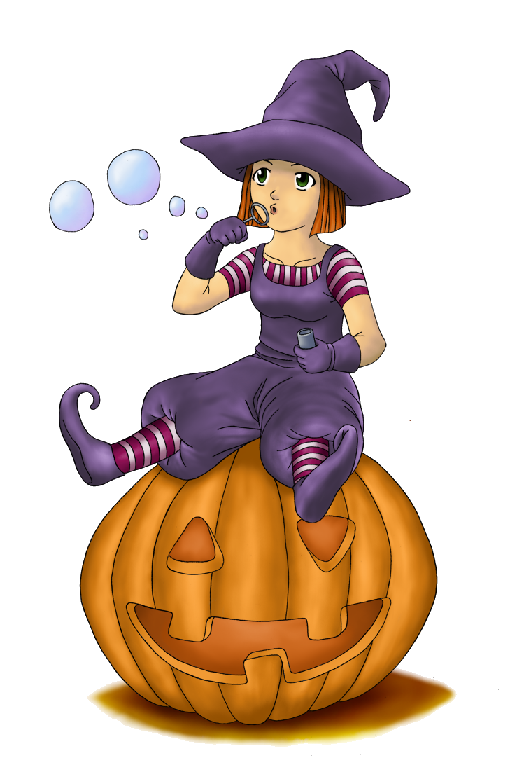
i
Ý
podp |  | s | 0 | p | tačky | 0

zap |  | riť sa | 0 | p | tliactvo | 0

p |  | nka | 0 | p | smo | 0

í
kop |  | tko | 0 | p | štoľ | 0
Y
kop |  | rovať | 0 | p | kola | 0

odp |  | kať | 0 | p | tačky | 0

kap |  | tola | 0 | p | šiť sa | 0

prep |  | chový | 0 | p | tač | 0

p |  | skovať | 0 | p | škóta | 0

p |  | rueta | 0 | p | lot | 0

 | Maximálny počet bodov: |  |  |  | 20
 | Dosiahnutý počet bodov: |  |  |  | 0
 | % úspešnosti: |  |  |  | 0.00%
 | Známka: |  |  |  | 5

